계산작업
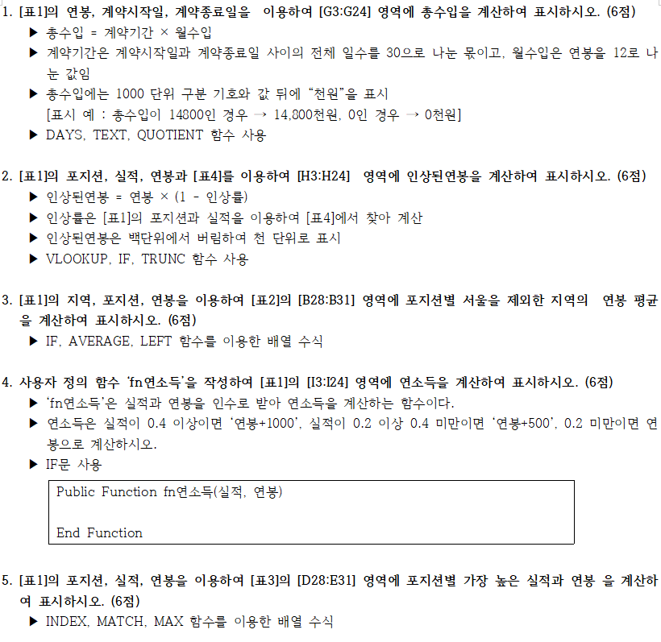
[표1]
지역 | 포지션 | 실적 | 연봉 | 계약시작일 | 계약종료일 | 총수입 | 인상된연봉 | 연소득
서울1 | 타자 | 0.488 | 3,700 | 2020-11-09 | 2024-11-09 | 14,800천원 | 1,000 | 4,700
안양 | 투수 | 0.235 | 5,500 | 2015-09-23 | 2019-09-23 | 22,000천원 | 3,000 | 6,000
인천 | 외야수 | 0.356 | 14,500 | 2016-04-17 | 2020-04-17 | 58,000천원 | 10,000 | 15,000
서울2 | 타자 | 0.429 | 9,400 | 2018-01-15 | 2022-01-15 | 37,600천원 | 4,000 | 10,400
인천 | 타자 | 0.334 | 4,200 | 2015-04-03 | 2019-04-03 | 16,800천원 | 2,000 | 4,700
서울2 | 투수 | 0.195 | 14,000 | 2020-09-08 | 2024-09-08 | 56,000천원 | 7,000 | 14,000
인천 | 투수 | 0.223 | 13,100 | 2019-10-16 | 2023-10-16 | 52,400천원 | 9,000 | 13,600
서울2 | 타자 | 0.3 | 8,600 | 2017-01-11 | 2021-01-11 | 34,400천원 | 6,000 | 9,100
서울2 | 타자 | 0.118 | 13,900 | 2020-10-19 | 2024-10-19 | 55,600천원 | 13,000 | 13,900
수원 | 내야수 | 0.276 | 8,200 | 2018-07-15 | 2022-07-15 | 32,800천원 | 8,000 | 8,700
서울2 | 투수 | 0.107 | 10,500 | 2015-04-06 | 2019-04-06 | 42,000천원 | 5,000 | 10,500
안양 | 투수 | 0.19 | 14,100 | 2015-07-27 | 2019-07-27 | 56,400천원 | 7,000 | 14,100
수원 | 내야수 | 0.47 | 10,100 | 2019-01-06 | 2023-01-06 | 40,400천원 | 5,000 | 11,100
안양 | 외야수 | 0.208 | 8,800 | 2018-06-12 | 2022-06-12 | 35,200천원 | 8,000 | 9,300
인천 | 내야수 | 0.406 | 6,300 | 2019-05-25 | 2023-05-25 | 25,200천원 | 3,000 | 7,300
서울1 | 내야수 | 0.255 | 4,900 | 2017-11-12 | 2021-11-12 | 19,600천원 | 4,000 | 5,400
수원 | 타자 | 0.39 | 6,400 | 2016-04-02 | 2020-04-02 | 25,600천원 | 4,000 | 6,900
인천 | 내야수 | 0.393 | 5,400 | 2015-08-16 | 2019-08-16 | 21,600천원 | 3,000 | 5,900
안양 | 외야수 | 0.166 | 7,600 | 2018-01-08 | 2022-01-08 | 30,400천원 | 7,000 | 7,600
인천 | 타자 | 0.558 | 5,800 | 2018-12-18 | 2022-12-18 | 23,200천원 | - | 6,800
서울1 | 외야수 | 0.251 | 8,500 | 2016-06-12 | 2020-06-12 | 34,000천원 | 8,000 | 9,000
수원 | 타자 | 0.277 | 12,600 | 2016-04-21 | 2020-04-21 | 50,400천원 | 12,000 | 13,100

[표2] |  | [표3] |  |  | [표4]
포지션 | 서울지역제외 | 포지션 | 실적 | 연봉 | 투수 |  | 기타포지션
타자 | 7,250 | 타자 | 0.558 | 13900 | 방어율 | 인상률 | 타율 | 인상률
투수 | 10,900 | 투수 | 0.235 | 14100 | 0 | 100% | 0 | 0%
외야수 | 10,300 | 외야수 | 0.356 | 14500 | 0.1 | 50% | 0.3 | 30%
내야수 | 7,500 | 내야수 | 0.47 | 10100 | 0.2 | 30% | 0.4 | 50%
 |  |  |  |  | 0.3 | 0% | 0.5 | 100%

분석작업-1
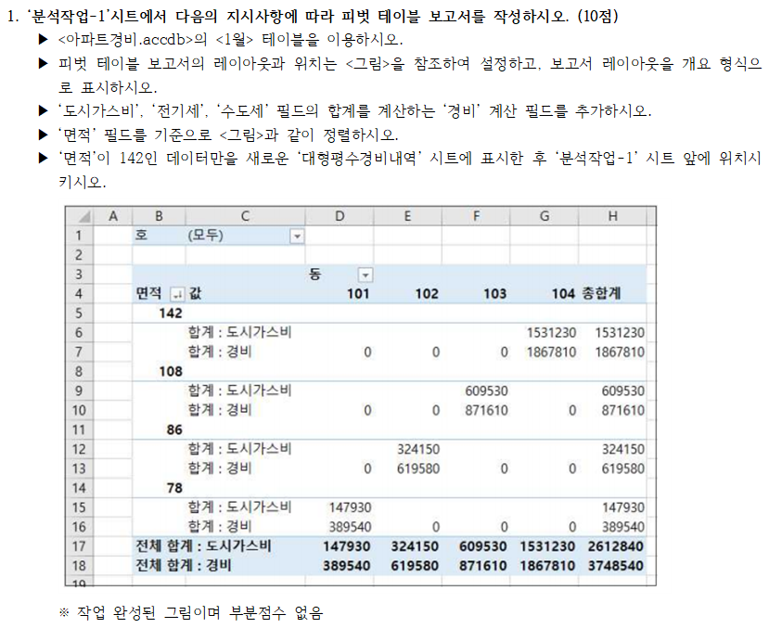
호 | (모두)

 |  | 동
면적 | 값 | 101 | 102 | 103 | 104 | 총합계
142
 | 합계 : 도시가스비 |  |  |  | 1531230 | 1531230
 | 합계 : 경비 | 0 | 0 | 0 | 1867810 | 1867810
108
 | 합계 : 도시가스비 |  |  | 609530 |  | 609530
 | 합계 : 경비 | 0 | 0 | 871610 | 0 | 871610
86
 | 합계 : 도시가스비 |  | 324150 |  |  | 324150
 | 합계 : 경비 | 0 | 619580 | 0 | 0 | 619580
78
 | 합계 : 도시가스비 | 147930 |  |  |  | 147930
 | 합계 : 경비 | 389540 | 0 | 0 | 0 | 389540
전체 합계 : 도시가스비 |  | 147930 | 324150 | 609530 | 1531230 | 2612840
전체 합계 : 경비 |  | 389540 | 619580 | 871610 | 1867810 | 3748540

분석작업-2
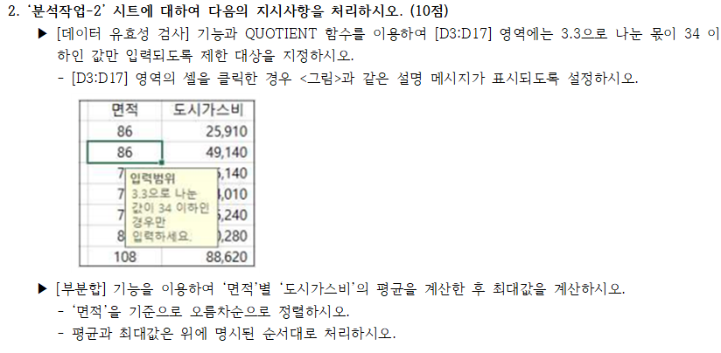
동 | 호 | 면적 | 도시가스비 | 전기세 | 수도세
101 | 501 | 78 | 35,140 | 77,190 | 23,270
101 | 301 | 78 | 54,010 | 54,630 | 28,870
101 | 102 | 78 | 15,240 | 13,990 | 12,850
101 | 202 | 78 | 20,140 | 43,630 | 11,960
101 | 101 | 78 | 23,400 | 69,350 | 18,460
 |  | 78 최대 | 54,010
 |  | 78 평균 | 29,586
102 | 102 | 86 | 25,910 | 18,340 | 25,460
102 | 701 | 86 | 49,140 | 14,510 | 22,260
102 | 402 | 86 | 40,280 | 62,010 | 24,230
102 | 201 | 86 | 73,790 | 22,150 | 10,590
102 | 501 | 86 | 135,030 | 62,210 | 25,620
 |  | 86 최대 | 135,030
 |  | 86 평균 | 64,830
103 | 402 | 108 | 88,620 | 43,640 | 21,050
103 | 201 | 108 | 125,440 | 14,710 | 29,280
103 | 501 | 108 | 243,050 | 7,920 | 25,320
103 | 701 | 108 | 103,190 | 21,420 | 21,660
103 | 102 | 108 | 49,230 | 56,530 | 5,010
 |  | 108 최대 | 243,050
 |  | 108 평균 | 121,906
 |  | 전체 최대값 | 243,050
 |  | 전체 평균 | 72,107

기타작업-1
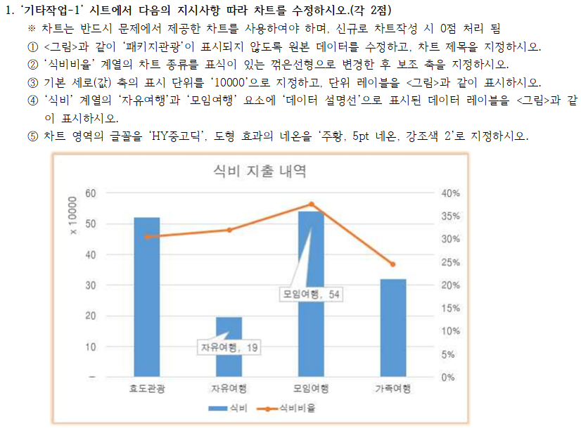
종류 | 숙박비 | 교통비 | 식비 | 식비비율
효도관광 | 950,000 | 234,000 | 520,250 | 31%
패키지관광 | 790,000 | 250,000 | 367,550 | 26%
자유여행 | 320,000 | 95,000 | 194,950 | 32%
모임여행 | 687,000 | 210,000 | 540,000 | 38%
가족여행 | 850,000 | 130,000 | 320,000 | 25%

식비 지출 내역
 | 식비 | 식비비율
효도관광 | 520,250 | 31%
자유여행 | 194,950 | 32%
모임여행 | 540,000 | 38%
가족여행 | 320,000 | 25%

기타작업-2
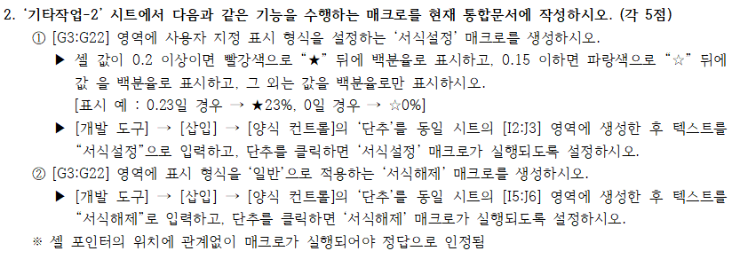
종류 | 기간 | 숙박비 | 교통비 | 식비 | 식비비율
효도관광 | 1박2일 | 190,000 | 22,600 | 51,600 | ★20%
자유여행 | 6박7일 | 876,000 | 119,400 | 356,400 | ★26%
모임여행 | 3박4일 | 663,000 | 27,300 | 130,500 | 16%
패키지관광 | 4박5일 | 632,000 | 159,000 | 81,000 | ☆9%
패키지관광 | 1박2일 | 195,000 | 14,200 | 54,900 | ★21%
자유여행 | 3박4일 | 375,000 | 48,000 | 94,500 | 18%
효도관광 | 6박7일 | 744,000 | 34,800 | 151,200 | 16%
패키지관광 | 2박3일 | 358,000 | 45,000 | 128,400 | ★24%
자유여행 | 1박2일 | 210,000 | 18,500 | 50,800 | 18%
가족여행 | 3박4일 | 495,000 | 49,500 | 118,800 | 18%
효도관광 | 2박3일 | 194,000 | 35,000 | 118,800 | ★34%
자유여행 | 6박7일 | 568,000 | 290,600 | 150,000 | ☆15%
모임여행 | 4박5일 | 604,000 | 82,000 | 141,600 | 17%
효도관광 | 4박5일 | 680,000 | 26,000 | 201,600 | ★22%
패키지관광 | 1박2일 | 194,000 | 24,300 | 32,100 | ☆13%
패키지관광 | 3박4일 | 597,000 | 41,100 | 372,800 | ★37%
가족여행 | 2박3일 | 336,000 | 18,800 | 95,800 | ★21%
패키지관광 | 3박4일 | 469,000 | 159,700 | 147,600 | 19%
자유여행 | 2박3일 | 394,000 | 42,200 | 75,600 | ☆15%
가족여행 | 3박4일 | 502,000 | 93,200 | 197,200 | ★25%

기타작업-3
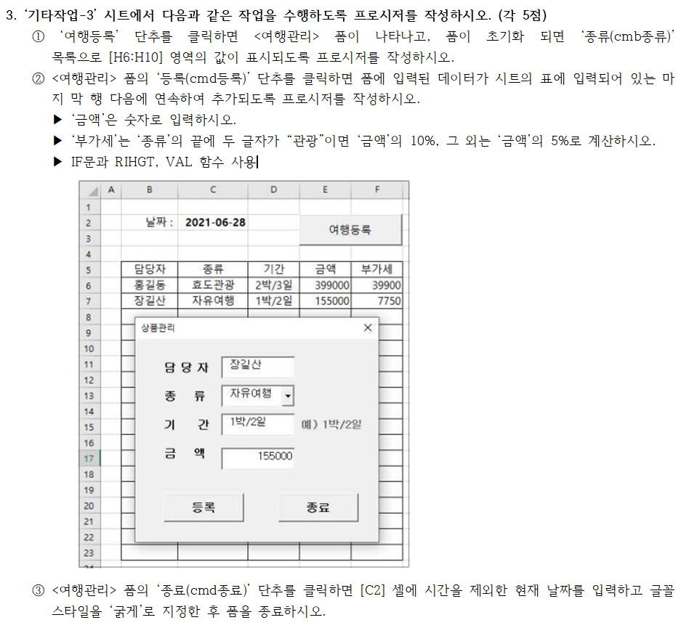
날짜 : | 2023-08-18

담당자 | 종류 | 기간 | 금액 | 부가세 | 종류
홍길동 | 효도관광 | 2박/3일 | 399000 | 39900 | 효도관광
장길산 | 자유여행 | 1박/2일 | 155000 | 7750 | 자유여행
 |  |  |  |  | 모임여행
 |  |  |  |  | 패키지관광
 |  |  |  |  | 가족여행

